Atividade Final 02
Excel Básico Capítulo 01 Aula 14

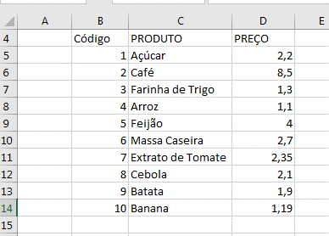
 | 2. Construa uma planilha igual a imagem ao lado.

Atividade Final 03
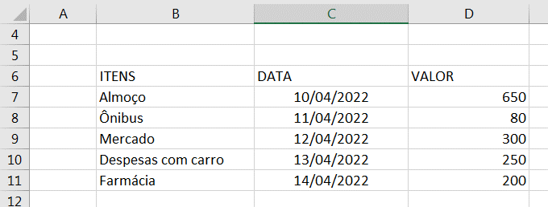
Excel Básico Capítulo 01 Aula 14

 | 3. Construa uma planilha igual a imagem ao lado.

Atividade Final 04
Excel Básico Capítulo 01 Aula 14

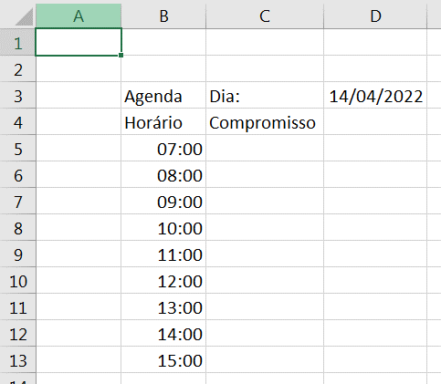
 | 4. Construa uma planilha igual a imagem ao lado.

